Sheet1
 | 3 | 6 | 9 | 12 | 15 | 18 | 21 | 24 | 27 | 30 | 33 | 36
 | xd #1 |  |  |  |  |  | xd #2 |  |  |  |  |  |  | xd #1 |  |  |  |  |  | map_idx | xd daisy | ld_order | xc_ch
 | xd 1~2 | xd 3~4 | xd 5~6 | xd 7~8 | xd 9~10 | xd 11~12 | xd 1~2 | xd 3~4 | xd 5~6 | xd 7~8 | xd 9~10 | xd 11~12 |  | xd 1~2 | xd 3~4 | xd 5~6 | xd 7~8 | xd 9~10 | xd 11~12 | 0 | 0 | 3 | 0
xc #1 | LED0 | LED1 | LED2 | LED3 | LED4 | LED5 | LED6 | LED7 | LED8 | LED9 | LED10 | LED11 | xc #1 | LED0 | LED1 | LED2 | LED3 | LED4 | LED5 | 1 | 0 | 6 | 0
xc #2 | LED12 | LED13 | LED14 | LED15 | LED16 | LED17 | LED18 | LED19 | LED20 | LED21 | LED22 | LED23 | xc #2 | LED6 | LED7 | LED8 | LED9 | LED10 | LED11 | 2 | 0 | 9 | 0
xc #3 | LED24 | LED25 | LED26 | LED27 | LED28 | LED29 | LED30 | LED31 | LED32 | LED33 | LED34 | LED35 | xc #3 | LED12 | LED13 | LED14 | LED15 | LED16 | LED17 | 3 | 0 | 12 | 0
 |  |  |  |  |  |  |  |  |  |  |  |  |  |  |  |  |  |  |  | 4 | 0 | 15 | 0
 |  |  |  |  |  |  |  |  |  |  |  |  |  |  |  |  |  |  |  | 5 | 0 | 18 | 0
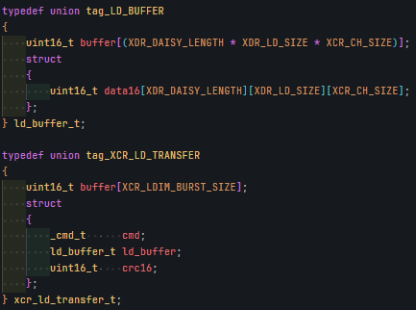
 |  |  |  |  |  |  |  |  |  |  |  |  |  |  |  |  |  |  |  | 6 | 1 | 3 | 0
 |  |  |  |  |  |  |  |  |  |  |  |  |  |  |  |  |  |  |  | 7 | 1 | 6 | 0
 |  |  |  |  |  |  |  |  |  |  |  |  |  |  |  |  |  |  |  | 8 | 1 | 9 | 0
 |  |  |  |  |  |  |  |  |  |  |  |  |  |  |  |  |  |  |  | 9 | 1 | 12 | 0
 |  |  |  |  |  |  |  |  |  |  |  |  |  |  |  |  |  |  |  | 10 | 1 | 15 | 0
 |  |  |  |  |  |  |  |  |  |  |  |  |  |  |  |  |  |  |  | 11 | 1 | 18 | 0
 |  |  |  |  |  |  |  |  |  |  |  |  |  |  |  |  |  |  |  | 12 | 0 | 3 | 1
 |  |  |  |  |  |  |  |  |  |  |  |  |  |  |  |  |  |  |  | 13 | 0 | 6 | 1
 |  |  |  |  |  |  |  |  |  |  |  |  |  |  |  |  |  |  |  | 14 | 0 | 9 | 1
 |  |  |  |  |  |  |  |  |  |  |  |  |  |  |  |  |  |  |  | 15 | 0 | 12 | 1
 |  |  |  |  |  |  |  |  |  |  |  |  |  |  |  |  |  |  |  | 16 | 0 | 15 | 1
 |  |  |  |  |  |  |  |  |  |  |  |  |  |  |  |  |  |  |  | 17 | 0 | 18 | 1
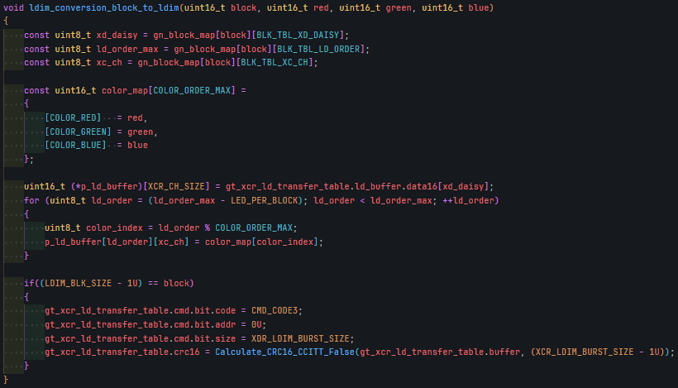
 |  |  |  |  |  |  |  |  |  |  |  |  |  |  |  |  |  |  |  | 18 | 1 | 3 | 1
 |  |  |  |  |  |  |  |  |  |  |  |  |  |  |  |  |  |  |  | 19 | 1 | 6 | 1
 |  |  |  |  |  |  |  |  |  |  |  |  |  |  |  |  |  |  |  | 20 | 1 | 9 | 1
 |  |  |  |  |  |  |  |  |  |  |  |  |  |  |  |  |  |  |  | 21 | 1 | 12 | 1
 |  |  |  |  |  |  |  |  |  |  |  |  |  |  |  |  |  |  |  | 22 | 1 | 15 | 1
 |  |  |  |  |  |  |  |  |  |  |  |  |  |  |  |  |  |  |  | 23 | 1 | 18 | 1
 |  |  |  |  |  |  |  |  |  |  |  |  |  |  |  |  |  |  |  | 24 | 0 | 3 | 2
 |  |  |  |  |  |  |  |  |  |  |  |  |  |  |  |  |  |  |  | 25 | 0 | 6 | 2
 |  |  |  |  |  |  |  |  |  |  |  |  |  |  |  |  |  |  |  | 26 | 0 | 9 | 2
 |  |  |  |  |  |  |  |  |  |  |  |  |  |  |  |  |  |  |  | 27 | 0 | 12 | 2
 |  |  |  |  |  |  |  |  |  |  |  |  |  |  |  |  |  |  |  | 28 | 0 | 15 | 2
 |  |  |  |  |  |  |  |  |  |  |  |  |  |  |  |  |  |  |  | 29 | 0 | 18 | 2
 |  |  |  |  |  |  |  |  |  |  |  |  |  |  |  |  |  |  |  | 30 | 1 | 3 | 2
 |  |  |  |  |  |  |  |  |  |  |  |  |  |  |  |  |  |  |  | 31 | 1 | 6 | 2
 |  |  |  |  |  |  |  |  |  |  |  |  |  |  |  |  |  |  |  | 32 | 1 | 9 | 2
 |  |  |  |  |  |  |  |  |  |  |  |  |  |  |  |  |  |  |  | 33 | 1 | 12 | 2
 |  |  |  |  |  |  |  |  |  |  |  |  |  |  |  |  |  |  |  | 34 | 1 | 15 | 2
 |  |  |  |  |  |  |  |  |  |  |  |  |  |  |  |  |  |  |  | 35 | 1 | 18 | 2

